Sheet1
序号 | QAD号 | 物料名称 | 变更要求 | 变更前图片 | 变更后图片 | 单件增加费用 | 变更数量（每pcs增加数量）/件 | 增加费用（元） | 增加费用未税合计/元 | 增加费用含税合计/元
1 | SCS0008212 | P203-低配靠背骨架焊接总成 | 右舵挂钩板材更换为SPH590高强度钢板 |  |  | 0.6637 | 2 | 1.3274 | 1.7699 | 2.0000
 |  |  | 右舵挂钩焊接总成增加喷涂 |  |  | 0.2212 | 2 | 0.4425
2 | SCS0008213 | P203-后排座椅靠背骨架焊接总成 | 右舵挂钩板材更换为SPH590高强度钢板 |  |  | 0.6637 | 2 | 1.3274 | 1.7699 | 2.0000
 |  |  | 右舵挂钩焊接总成增加喷涂 |  |  | 0.2212 | 2 | 0.4425
3 | SCS0005483 | P203-靠背骨架焊接总成不带扶手 | 靠背中间安转点焊接总成增加喷涂 |  |  | 0.3097 | 1 | 0.3097 | 0.3097 | 0.3500
4 | SCS0005444 | P203-靠背骨架焊接总成带扶手 | 边板焊接点工艺变；清理焊烟浮灰；增加喷漆 |  | 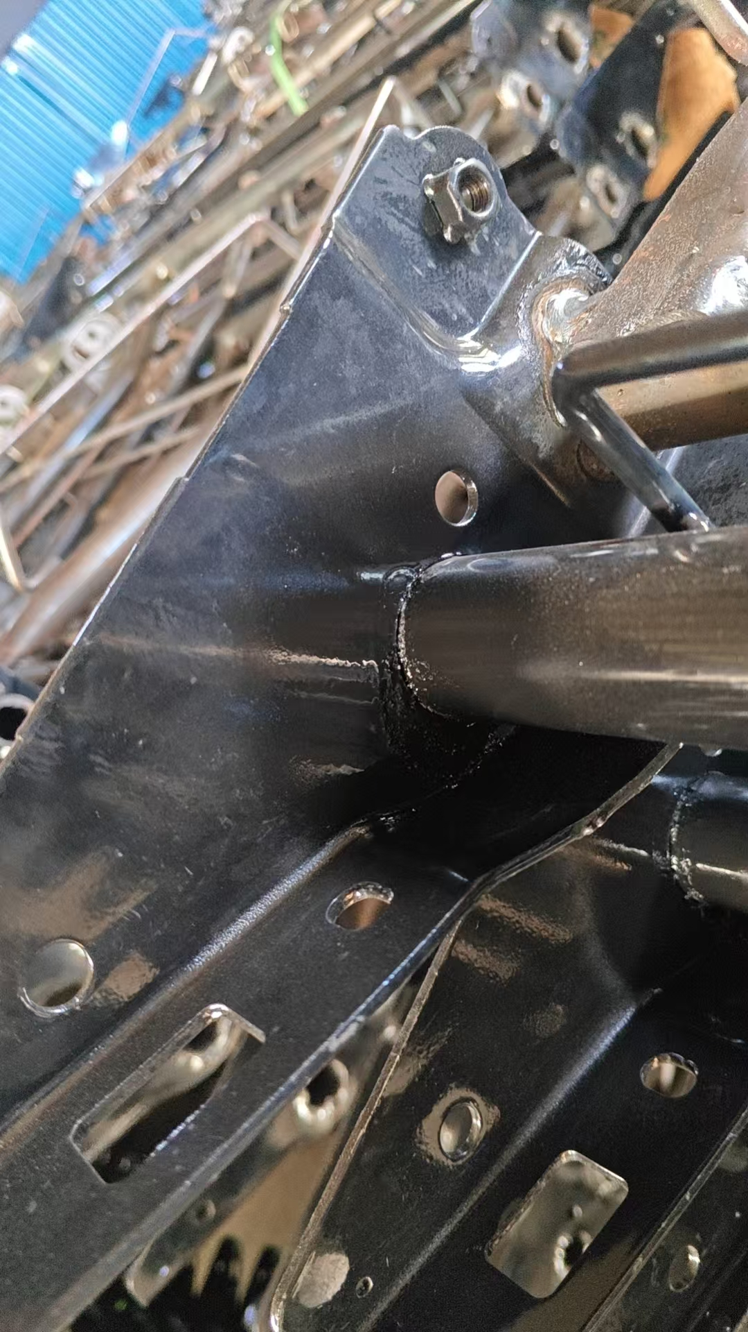 | 0.2655 | 2 | 0.5310 | 0.5310 | 0.6000

